ZiarnoWYKRESY
Średnie ceny zakupu pszenicy konsumpcyjnej i kukurydzy w przedsiębiorstwach dokonujących zakupu zbóż w układzie tygodniowym

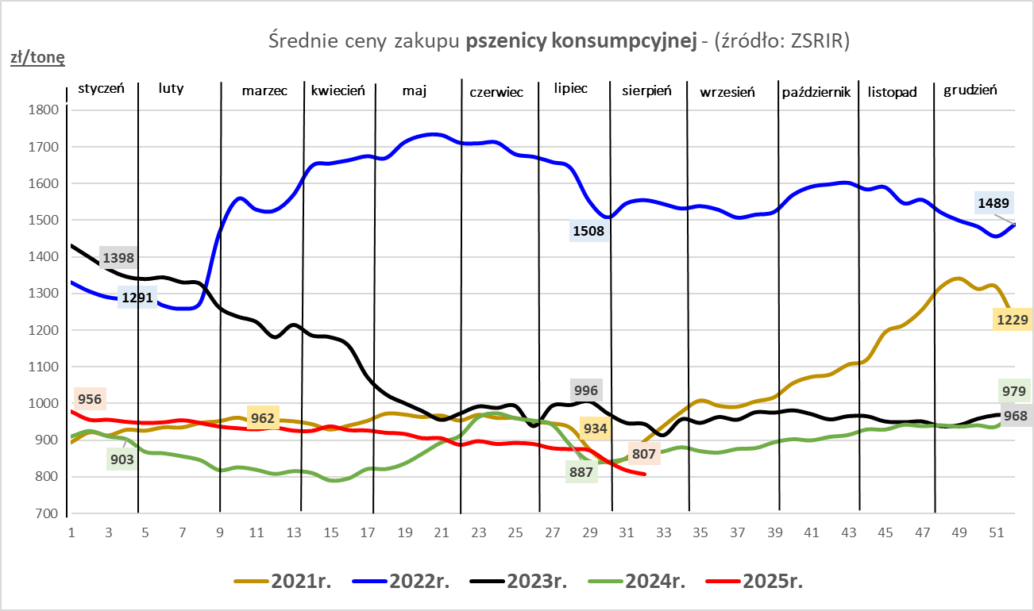
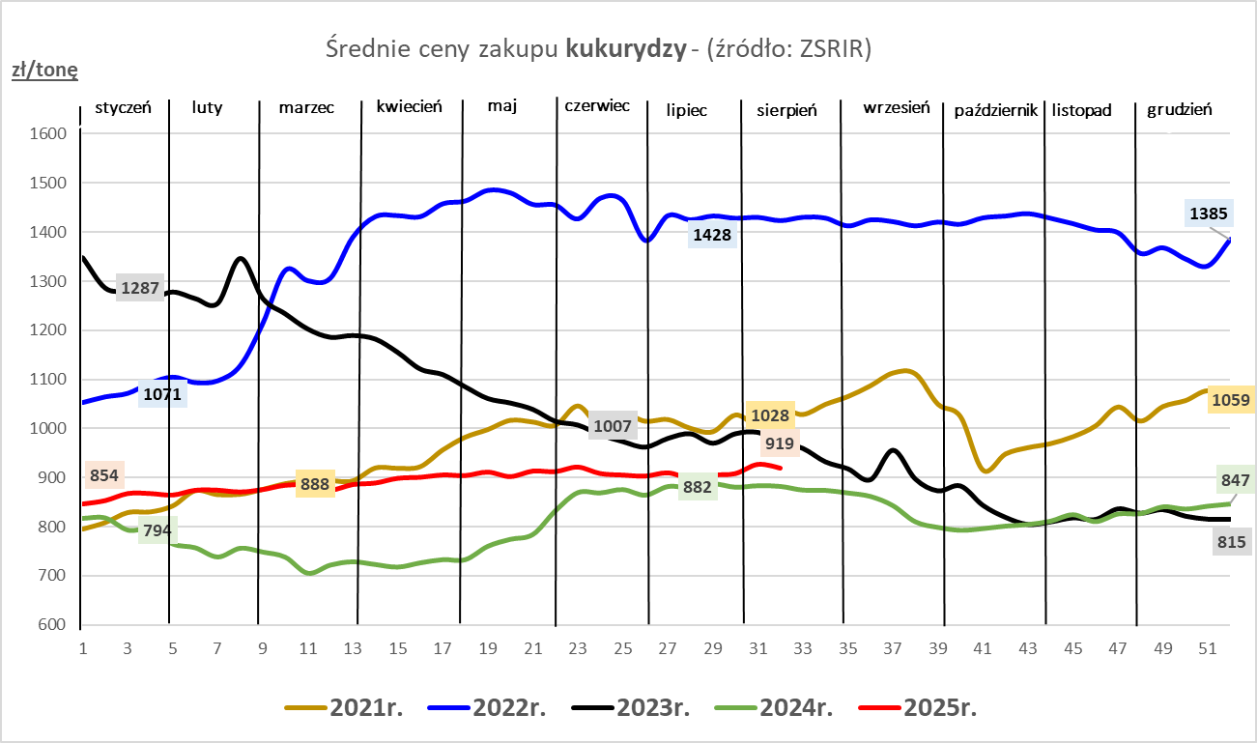

ZiarnoPL_UE_MATIF
Porównanie średnich cen pszenicy konsumpcyjnej i kukurydzy na giełdzie w Paryżu oraz w Polsce i UE
Ceny zbóż w poszczególnych krajach UE dostępne są na stronie | https://agriculture.ec.europa.eu/data-and-analysis/markets/overviews/market-observatories/crops/cereals-statistics_en
W związku z aktualizacją bazy danych KE (nawet do kilku tygodni wstecz) wyliczona średnia cena UE dla poszczególnych zbóż może ulegać zmianie

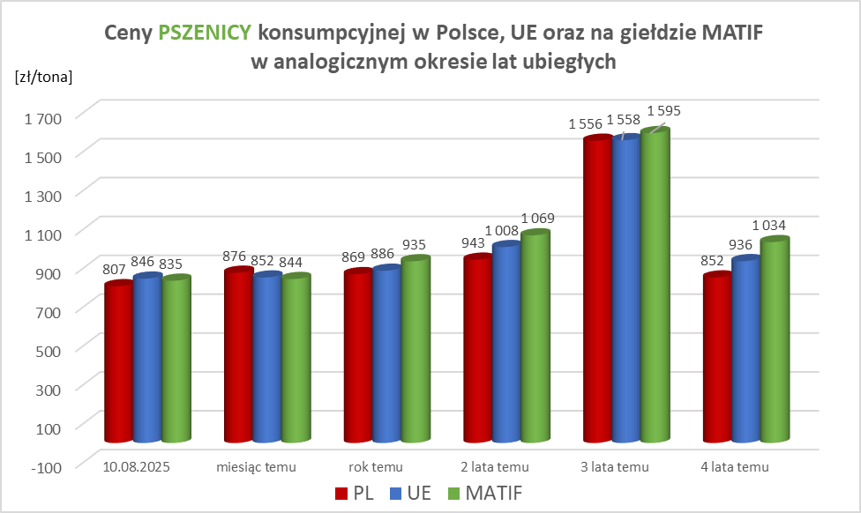
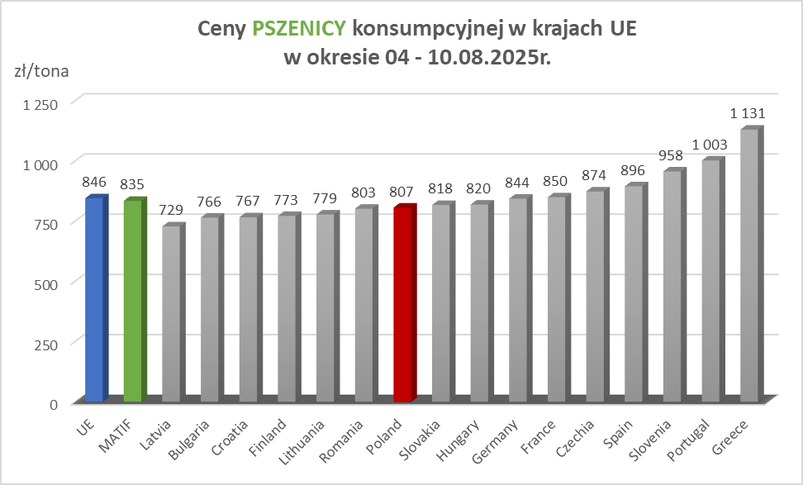

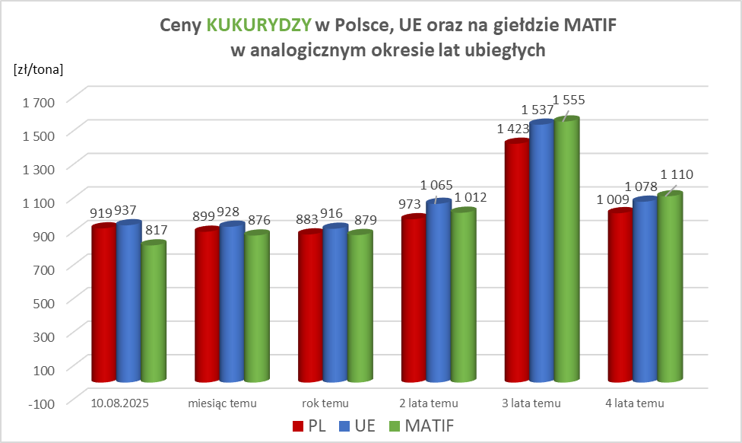
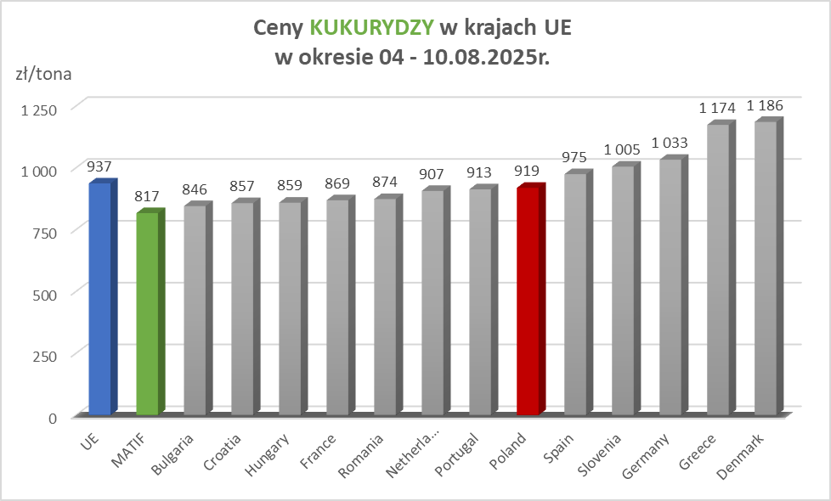

MąkaSPRZED
Średnie ceny sprzedaży mąk w przedsiębiorstwach prowadzących przemiał ziarna zbóż
w okresie: | 04 - 10.08.2025r.

 |  | POLSKA |  |  |  |  | MAKROREGION
 |  |  |  |  |  |  | Centralno-Wschodni |  |  | Południowy |  |  | Północno-Zachodni
MĄKA | TYP MĄKI | Cena [zł/tona] |  | Zmiana | Strukt. obrot. [%] |  | Cena [zł/tona] |  | Zmiana | Cena [zł/tona] |  | Zmiana | Cena [zł/tona] |  | Zmiana
 |  | 2025-08-10 | 2025-08-03 | ceny [%] | 2025-08-10 | 2025-08-03 | 2025-08-10 | 2025-08-03 | ceny [%] | 2025-08-10 | 2025-08-03 | ceny [%] | 2025-08-10 | 2025-08-03 | ceny [%]
PSZENNA detaliczna (1kg) wg rodzaju:
tortowa | 450 | 1,770 | 1,790 | -1.1 | 74.9 | 73.5 | 1,844 | 1,667 | 10.6 | 1,712 | 1,698 | 0.8 | 1,710 | 2,095 | -18.4
wrocławska | 500 | 2,549 | 2,357 | 8.1 | 9.2 | 7.9 | 2,417 | 2,214 | 9.2 | nld | nld | * | 1,741 | 1,748 | -0.4
poznańska | 500 | 2,659 | 2,551 | 4.2 | 4.0 | 3.7 | 2,548 | nld | * | 2,734 | 2,561 | 6.8 | nld | nld | *
krupczatka | 450/500 | 2,127 | 2,149 | -1.0 | 1.3 | 1.3 | 2,069 | nld | * | nld | -- | -- | 2,118 | nld | *
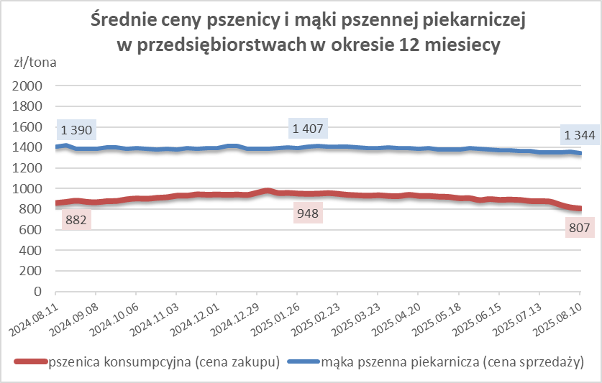
luksusowa | 550 | 2,187 | 2,518 | -13.2 | 10.6 | 13.6 | 2,838 | 3,188 | -11.0 | nld | nld | * | 1,489 | 1,803 | -17.5
 | Ogółem | - | - | - | 100.0 | 100.0 | - | - | - | - | - | - | - | - | -
PSZENNA | 450 | 2,101 | 2,113 | -0.6 | 6.4 | 5.8 | 1860 | 1718 | 8.3 | 2395 | 2411 | -0.7 | 1741 | 2061 | -15.5
detaliczna | 500 | 2,472 | 2,390 | 3.4 | 2.3 | 2.1 | 2506 | 2497 | 0.4 | 2799 | 2758 | 1.5 | 1797 | 1894 | -5.1
(paczkowana 1kg) | 550 | 2,263 | 2,564 | -11.8 | 0.7 | 0.8 | 2838 | 3188 | -11.0 | nld | nld | * | 1535 | 1835 | -16.4
 | 650 | 1,474 | 1,491 | -1.1 | 0.8 | 0.4 | nld | nld | * | nld | nld | * | nld | 1460 | *
 | Ogółem | - | - | - | 10.1 | 9.1 | - | -- | - | - | -- | - | - | -- | -
PSZENNA | 450 | 1,558 | 1,556 | 0.1 | 1.9 | 1.6 | 1490 | 1483 | 0.5 | 1702 | 1784 | -4.6 | 1359 | 1341 | 1.3
piekarnicza | 500 | 1,448 | 1,451 | -0.3 | 8.8 | 10.7 | 1497 | 1507 | -0.6 | 1440 | 1442 | -0.2 | 1391 | 1385 | 0.4
(w workach) | 550 | 1,548 | 1,497 | 3.4 | 4.1 | 3.8 | 1923 | 1648 | 16.6 | 1439 | 1461 | -1.6 | 1366 | 1381 | -1.1
 | 650 | 1,331 | 1,342 | -0.9 | 1.7 | 1.8 | 1340 | 1324 | 1.3 | 1348 | 1357 | -0.7 | 1259 | 1285 | -2.0
 | 750 | 1,335 | 1,331 | 0.3 | 5.2 | 6.7 | 1335 | 1352 | -1.2 | 1359 | 1370 | -0.8 | 1278 | 1247 | 2.5
 | 850 | 1,427 | 1,455 | -1.9 | 0.4 | 0.1 | nld | 1449 | * | nld | -- | -- | 1339 | nld | *
 | Ogółem | - | - | - | 22.2 | 24.8 | - | - | - | - | - | - | - | - | -
PSZENNA | 450 | 1,220 | 1,242 | -1.8 | 2.4 | 1.8 | nld | nld | * | 1228 | 1257 | -2.4 | -- | -- | --
piekarnicza | 500 | 1,291 | 1,297 | -0.5 | 13.0 | 11.6 | 1248 | 1249 | -0.1 | 1380 | 1377 | 0.2 | 1312 | 1312 | 0.1
(luzem) | 550 | 1,402 | 1,429 | -1.9 | 21.6 | 23.8 | 1275 | 1311 | -2.7 | 1433 | 1459 | -1.8 | 1380 | 1395 | -1.1
 | 650 | 1,274 | 1,281 | -0.6 | 10.0 | 10.3 | 1230 | 1222 | 0.6 | 1351 | 1368 | -1.3 | 1188 | 1201 | -1.1
 | 750 | 1,213 | 1,221 | -0.7 | 11.8 | 9.4 | 1239 | 1221 | 1.5 | 1217 | 1238 | -1.7 | 1151 | 1171 | -1.7
 | 850 | 1,143 | 1,130 | 1.2 | 0.9 | 0.8 | 1139 | 1119 | 1.9 | nld | nld | * | nld | nld | *
 | Ogółem | - | - | - | 59.7 | 57.6 | - | - | - | - | - | - | - | - | -
ŻYTNIA | 580 | 1,229 | 1,262 | -2.6 | 0.3 | 0.3 | 1187 | 1229 | -3.4 | 1386 | 1381 | 0.3 | 1194 | 1228 | -2.8
piekarnicza | 720 | 1,260 | 1,244 | 1.3 | 2.6 | 2.7 | 1269 | 1277 | -0.6 | 1265 | 1252 | 1.0 | 1244 | 1211 | 2.7
(w workach) | 2000 | 1,243 | 1,191 | 4.4 | 0.3 | 0.5 | 1231 | 1253 | -1.8 | nld | nld | * | 1265 | 1168 | 8.3
 | Ogółem | - | - | - | 3.1 | 3.5 | - | - | - | - | - | - | - | - | -
ŻYTNIA | 580 | 1,169 | 1,138 | 2.7 | 0.1 | 0.1 | nld | nld | * | nld | nld | * | -- | nld | --
piekarnicza | 720 | 1,088 | 1,076 | 1.1 | 4.7 | 4.9 | 1073 | 1066 | 0.7 | 1174 | 1127 | 4.1 | 1083 | 1065 | 1.6
(luzem) | 2000 | nld | nld | * | 0.1 | 0.1 | nld | nld | * | -- | -- | -- | -- | -- | --
 | Ogółem | - | - | - | 4.9 | 5.1 | - | - | - | - | - | - | - | - | -
 |  |  |  | Ogółem | 100.0 | 100.0

MąkaZAK
Średnie ceny zakupu mąki pszennej (ważniejszych rodzajów) płacone przez podmioty handlu detalicznego
w okresie: | 04 - 10.08.2025r.
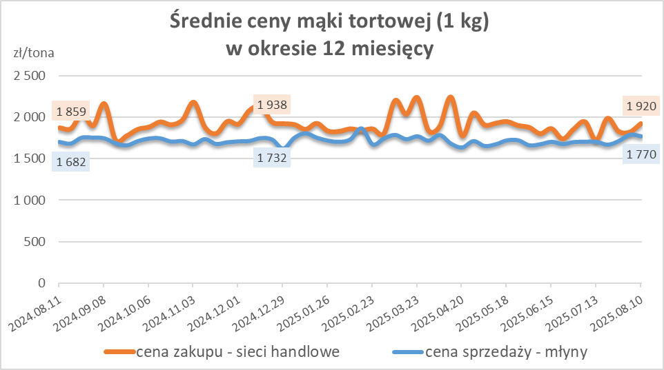
Towar |  | POLSKA
 |  | Cena [zł/tona] |  | Zmiana
 |  | 2025-08-10 | 2025-08-03 | ceny [%]
PSZENNA detaliczna (1kg) wg rodzaju | Tortowa 450 | 1,920 | 1,818 | 5.6
 | Luksusowa 550 | 1,724 | 1,678 | 2.8
 | Wrocławska 500 | 2,562 | nld | *

Średnie ceny zakupu mąki (ważniejszych rodzajów) płacone przez podmioty branży piekarsko-cukierniczej
w okresie: | 04 - 10.08.2025r.
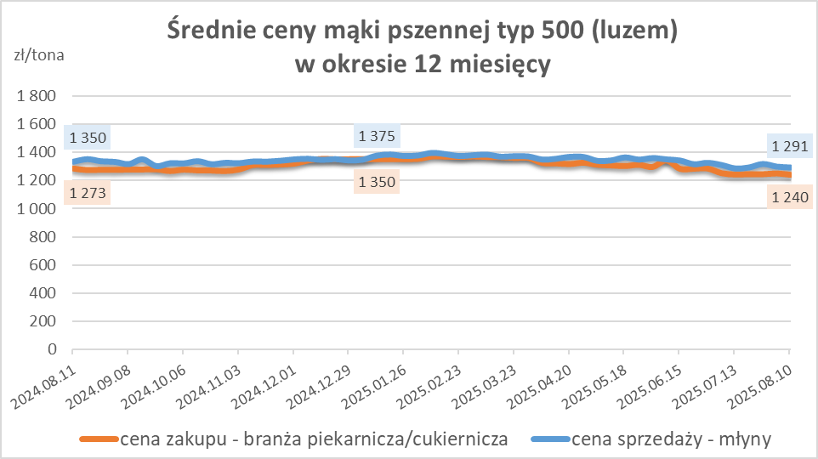
Towar | Typ | POLSKA
 |  | Cena [zł/tona] |  | Zmiana
 |  | 2025-08-10 | 2025-08-03 | ceny [%]
Pszenna luzem | 500 | 1,240 | 1,249 | -0.8
 | 750 | 1,179 | 1,208 | -2.4
Żytnia luzem | 720 | 1,051 | 1,065 | -1.3
Pszenna w workach | 500 | 1,379 | nld | *
 | 750 | nld | nld | *
Żytnia w workach | 720 | 1,053 | 1,232 | -14.5

HZ wykresy
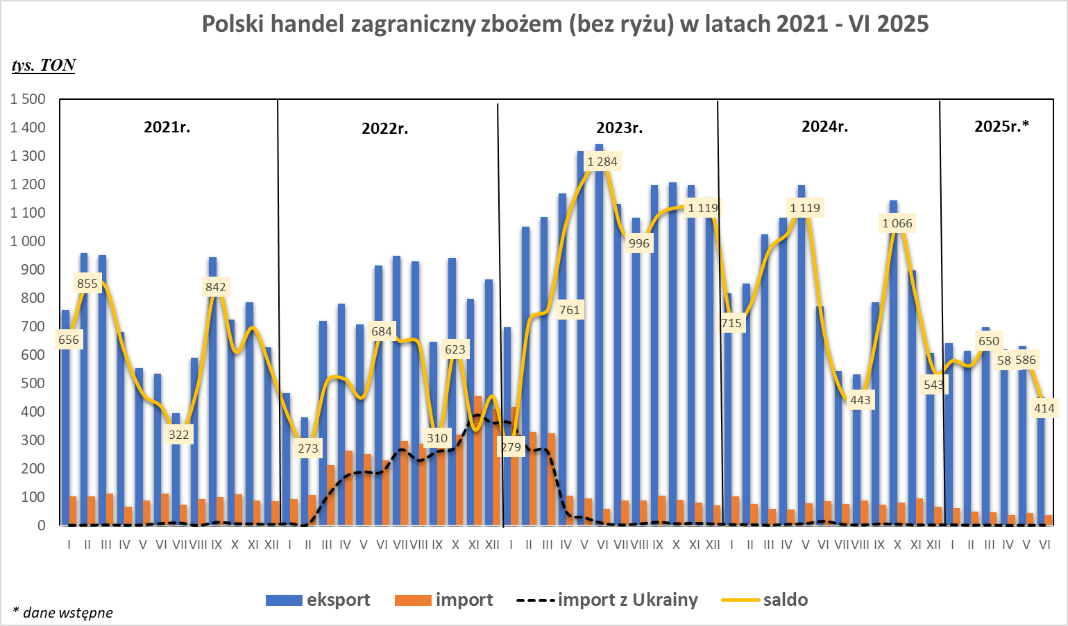
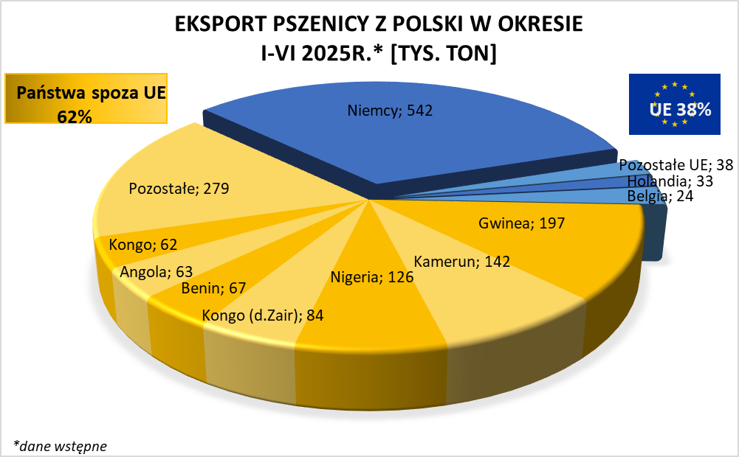
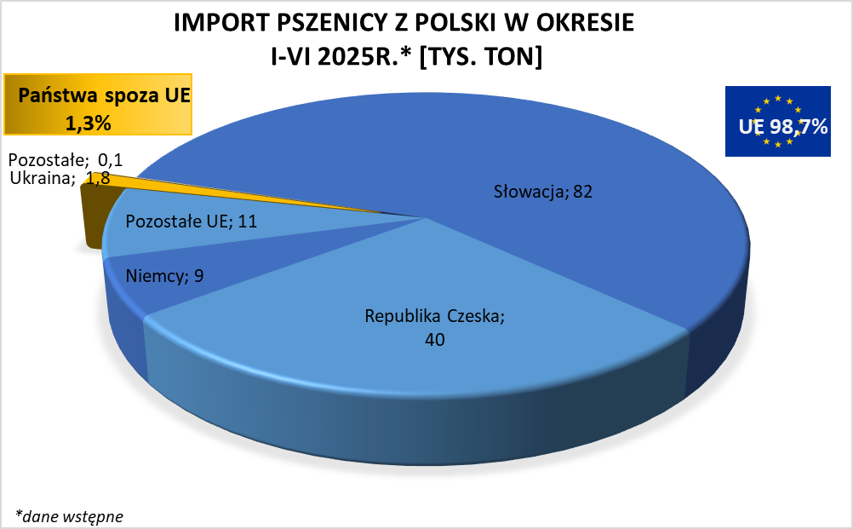

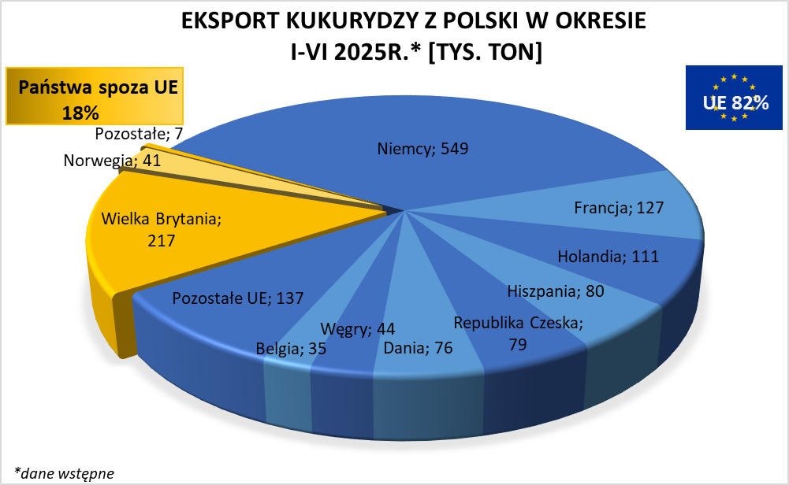
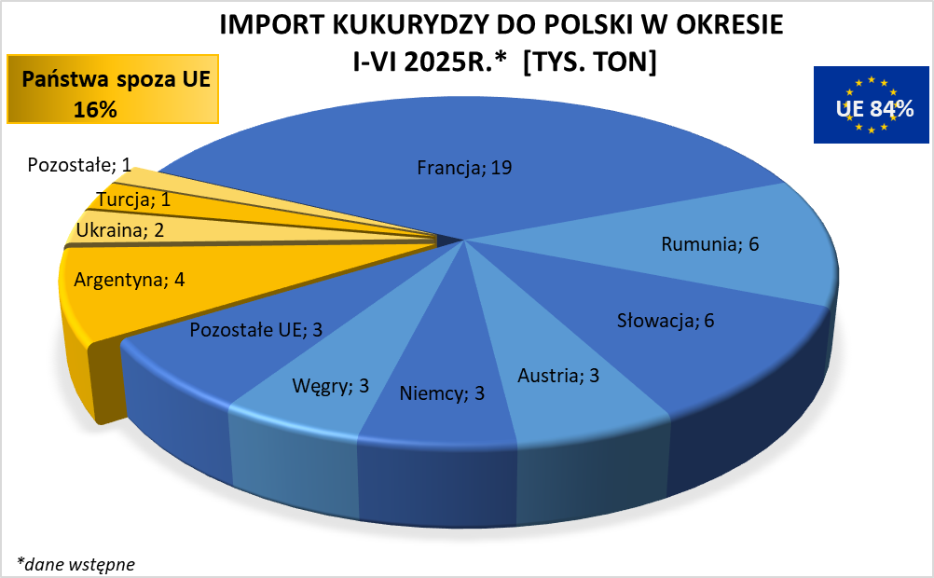

HZ wykresy 2024
